LSA Plus Leiste
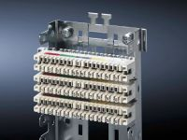

Belegung:
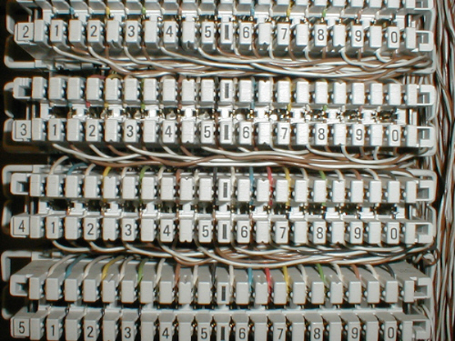

 | 0 | a | 1 | b | a | 2 | b | a | 3 | b | a | 4 | b | a | 5 | b | a | 6 | b | a | 7 | b | a | 8 | b | a | 9 | b | a | 0 | b

 | 1 | a | 1 | b | a | 2 | b | a | 3 | b | a | 4 | b | a | 5 | b | a | 6 | b | a | 7 | b | a | 8 | b | a | 9 | b | a | 0 | b

 | 2 | a | 1 | b | a | 2 | b | a | 3 | b | a | 4 | b | a | 5 | b | a | 6 | b | a | 7 | b | a | 8 | b | a | 9 | b | a | 0 | b

 | 3 | a | 1 | b | a | 2 | b | a | 3 | b | a | 4 | b | a | 5 | b | a | 6 | b | a | 7 | b | a | 8 | b | a | 9 | b | a | 0 | b

 | 4 | a | 1 | b | a | 2 | b | a | 3 | b | a | 4 | b | a | 5 | b | a | 6 | b | a | 7 | b | a | 8 | b | a | 9 | b | a | 0 | b

 | …

